상품제안서
스케줄 기성 탁상달력 캘린더 (대) 297*210mm | 상품코드: S28737

 |  |  |  |  |  |  | 02-713-8555 | www.synergygift.co.kr
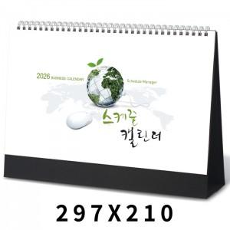

【상세/제작정보】 | <span style="font-size: 14pt;">※ 박인쇄 (금/은/청/먹) 택 1 가능 / 단면인쇄 포함 / 종이봉투 포함​</span><div><br></div><div><span style="font-size: 14pt;">※ 계절상품으로 가격, 제작기간이 변동될 수 있으니 양해바랍니다.</span></div><div><br></div>

【인쇄/포장옵션】 | 금박, 은박 / 종이봉투 동봉

【공급단가】 | 수량 | 100~ | 300~ | 500~ | 1,000~ | 3,000~
*VAT별도 | 단가 | 2,280원 | 2,110원 | 2,040원 | 1,950원 | 1,900원

【상품 URL】 | https://www.synergygift.co.kr:443/src/goods_detail.php?gdno=28737

